상품제안서
무지 넥워머 심플 넥워머 6종 | 상품코드: F25213

 |  |  |  |  |  |  | 02-412-0044 | www.easy1.co.kr
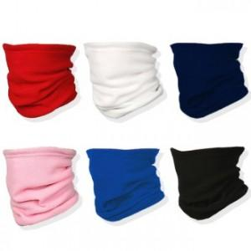

【상세/제작정보】

【인쇄/포장옵션】 | 실크, 자수 / OPP(비닐)

【공급단가】 | 수량 | 500~ | 1,000~ | 3,000~ | 5,000~ | 10,000~
*VAT별도 | 단가 | 710원 | 680원 | 660원 | 630원 | 620원

【상품 URL】 | https://dev.easy1.co.kr:443/src/goods_detail.php?gdno=25213

